Anexo E, Hoja1
Formato para la sistematización de los diálogos ciudadanos y la Audiencia Pública de Rendición de cuentas
Nombre del espacio: UMV AL BARRIO -Ciclo de empoderamiento ciudadano sesión II | Entidad: Unidad Administrtiva Especial de Rehabilitación y Mantenimiento Vial | Fecha: 12 de Mayo de 2026 | Lugar/medio(plataforma): Salon Comunal Bella Vista Localidad San Cristobal Carrera 8 este # 36M - 22.
Hora de inicio: 10:30 am | Hora de finalización: 12:00 pm | Número de asistentes: 36 Ciudadanas y ciudadanos
1. Temas presentados por el Directivo de la entidad durante la jornada
1. La sesión II "UMV al Barrio – Ciclo de Empoderamiento Ciudadano" La jornada fue programada para el día 12 de mayo de 2026, en el horario de 10:30 a.m. a 12:00 p.m., teniendo como lugar de encuentro el Salón Comunal Bella Vista Localidad San Cristobal Carrera 8 este # 36M - 22. Como parte de la estrategia de convocatoria, se inició el proceso de contacto con el referente de subsidio C de la Alcaldía Local de San Cristobal, quien a su vez organizo el espacio y el grupo de personas interesadas en participar en la segunda sesión el espacio denominado “UMV al Barrio – Ciclo de Empoderamiento Ciudadano”, con el fin de dar continuidad al proceso participativo. Posteriormente, se procedió al envío de invitaciones formales a través del correo institucional de participación ciudadana, dirigidas a todas las personas residentes en la localidad de San Cristobal que se encuentran registradas en la base de datos de la entidad. En este mensaje se compartió la temática central de la actividad, así como los detalles logísticos de la misma. | 2.Para iniciar el espacio se hace la presentación de las profesionales de la UAERMV a continuación, se realiza claridad que el espacio corresponde a un ejercicio de participación ciudadana por lo cual, los temas son continuidad de la metodología asignada en cada espacio. | 3. Inicialmente, se organizó el espacio con implementos representativos del espacio público, con el propósito de generar una dinámica participativa entre los asistentes. Posteriormente, se invitó a algunos participantes a transitar simbólicamente por la calle y exponer problemáticas relacionadas con el estado de las vías en sus comunidades. Esta actividad permitió promover la reflexión sobre las necesidades del entorno y fortalecer el reconocimiento de las entidades responsables de intervenir y dar solución a dichas problemáticas. Por consiguiente, se hace otra actividad que consta de dialogar por medio una actividad la cual el equipo denomino la telaraña de la participación, en la cual se debe ir respondiendo algunas preguntas: ¿Qué significa para ti la participación ciudadana? ¿Has tomado alguna decisión importante con otras personas en tu barrio? ¿Qué espacios conoces donde la gente pueda participar y opinar? ¿Sabes, qué es control social? ¿Conoces mecanismo de Control Social? ¿Qué instancias de participación Ciudadana conoce? ¿Cómo nos sentimos al ver la red de la telaraña de participación? ¿Cómo podemos fortalecerla? | 4. Para terminar la sesión, se abre el espacio de dialogo en relación a las inquietudes y dificultades que se presentan en los territorios, escuchando a la comunidad y recogiendo por medio de PQRS algunas de sus inquietudes si se llegase a presentar o algún caso . También, se realiza la encuesta de satisfacción de espacios de participación ciudadana.
2. Inquietudes, observaciones o propuestas de la ciudadania |  | 3. Respuesta a las inquietudes presentadas | 4. Compromisos asumidos
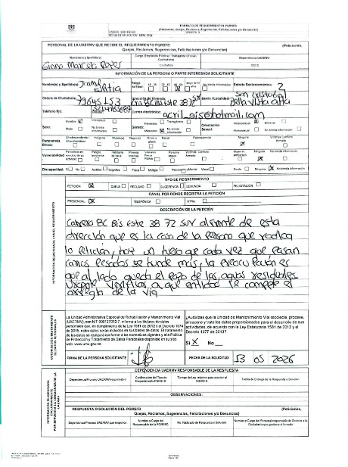 |  | Dado que el espacio de participación ciudadana se llevó a cabo el 13 de mayo de 2026, aún no ha transcurrido el plazo legal estipulado para la respuesta de las Peticiones, Quejas, Reclamos y/o Felicitaciones (PQSDF). En consecuencia, el trámite se encuentra dentro de los términos normativos vigentes, por lo que se deja acotada esta anotación mientras se procede con la emisión de las respuestas correspondientes a las personas que presentaron sus solicitudes.

5.Temas recurrentes :
Como temas recurrentes de las y los ciudadanos, están: • Arreglo de andenes. • Cumplimiento de compromisos de las entidades. • Cronogramas de rehabilitación y mantenimiento de las vias.

 | 6. Agenda de la jornada Bienvenida a los participantes. Saludo y Presentación. Recorrido por el espacio público La telaraña de la participación participación y control social. Encuestas de satisfacción del espacio. Entrega de refrigerios. Despedida.
 | 7. Metodología del espacio: 1. La actividad se iniciará con implementos representativos del espacio público, con el propósito de generar una dinámica participativa entre los asistentes. Posteriormente, se invitó a algunos participantes a transitar simbólicamente por la calle y exponer problemáticas relacionadas con el estado de las vías en sus comunidades. 2. Luego se procede con la dinámica grupal llamada "la telaraña de la participación" para explorar los conocimientos previos sobre participación ciudadana. Los participantes formarán un círculo y se pasarán un ovillo de lana, respondiendo preguntas sobre el significado de la participación, experiencias previas, espacios de participación, control social e instancias. La telaraña formada simbolizará la red de conocimientos. Luego, se dialogará sobre las respuestas. 3. Finalmente, se abre el espacio de dialogo en relación a las inquietudes y dificultades que se presentan en los territorios, escuchando a la comunidad y recogiendo por medio de PQRS algunas de sus inquietudes si se llegase a presentar o algún caso.
 | 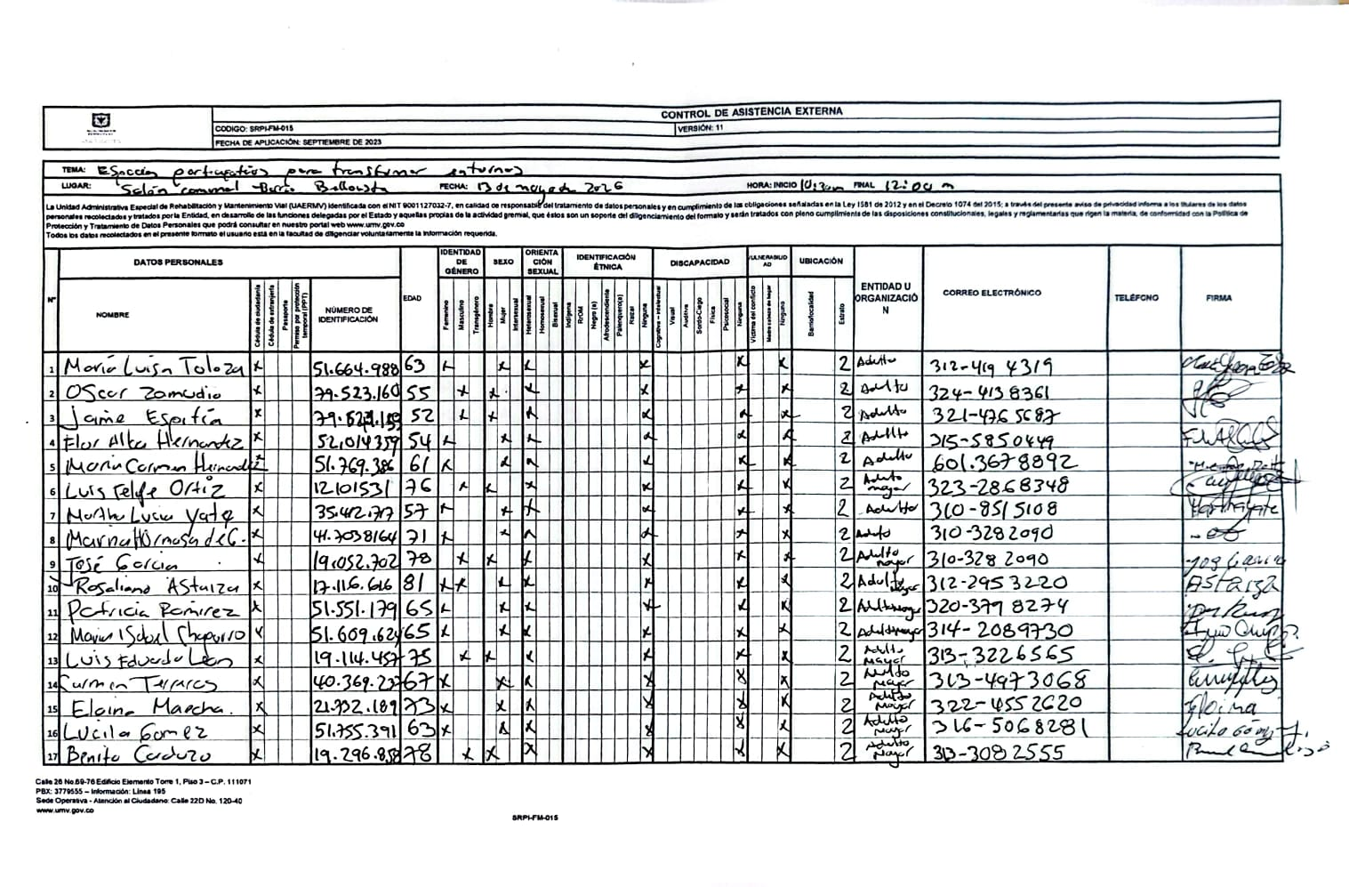 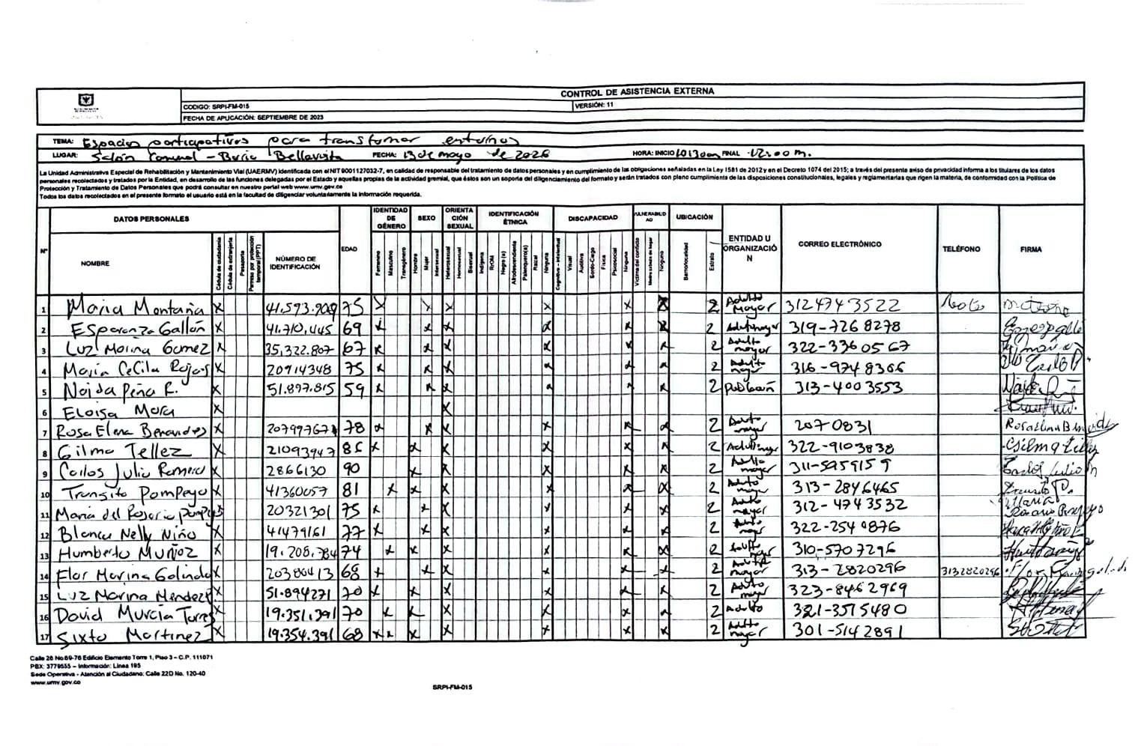 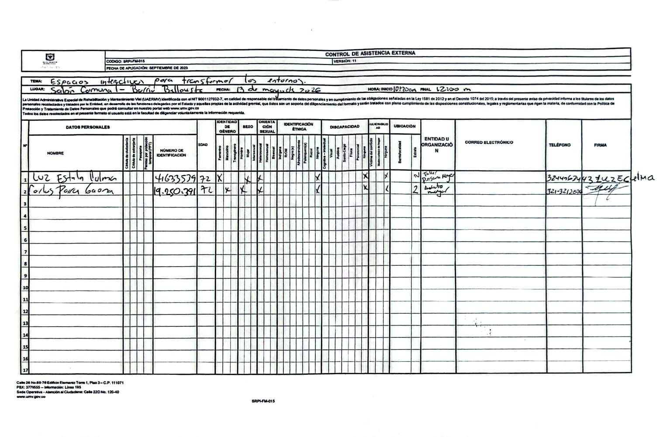 8.Listado de asistencia:
 | 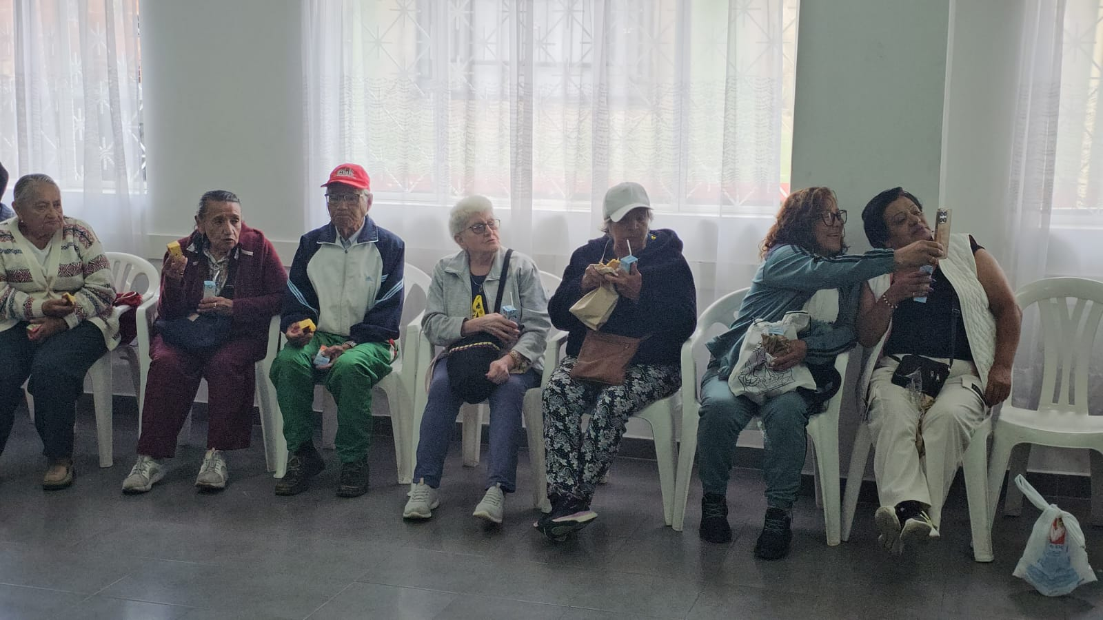 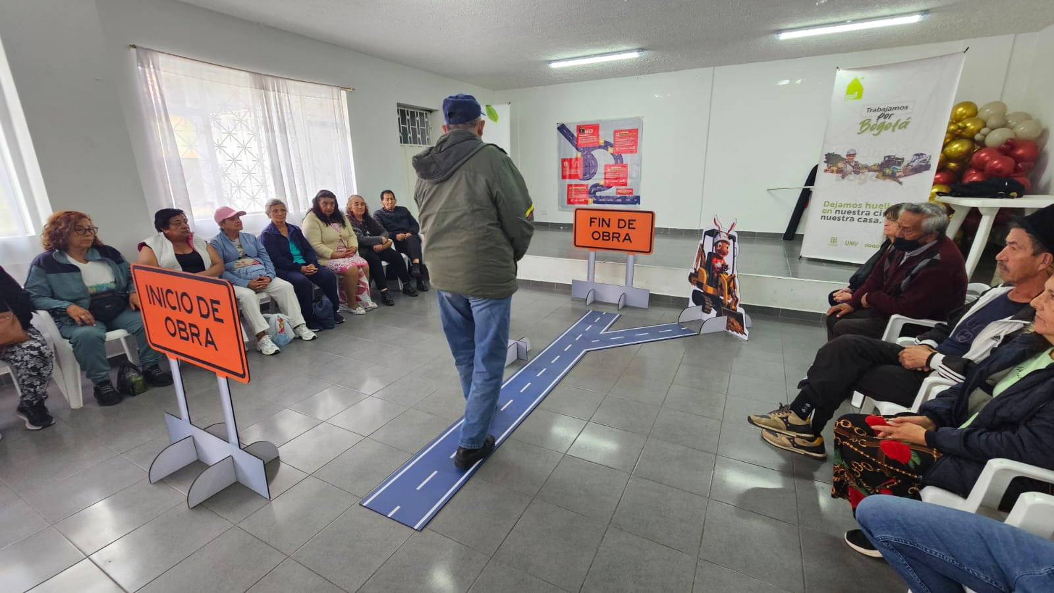 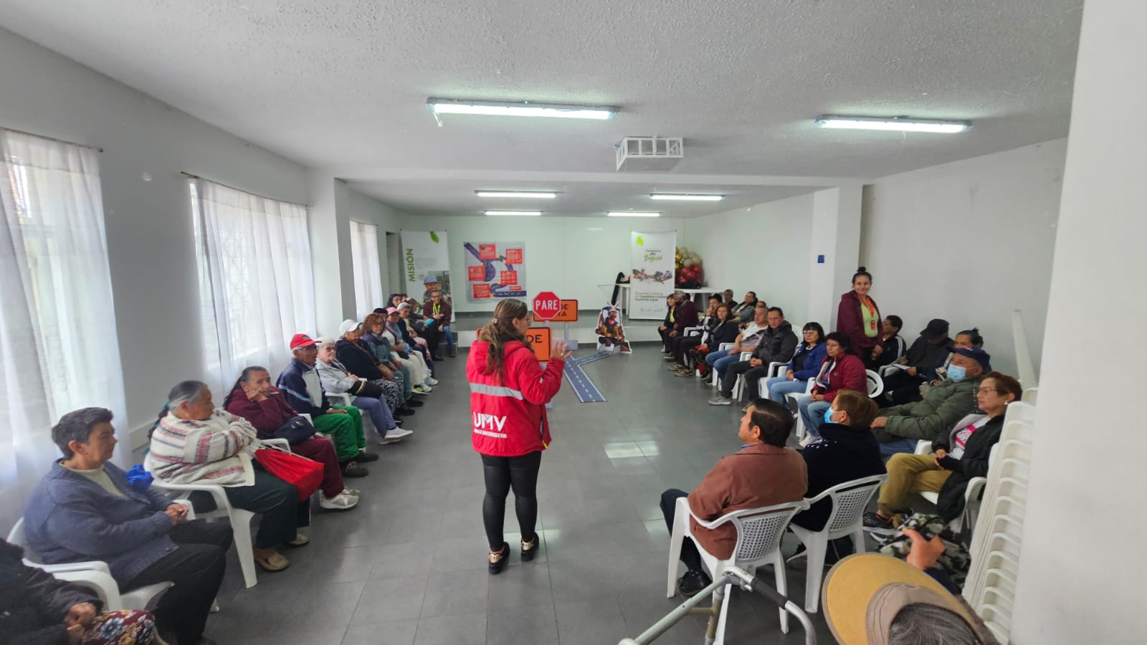 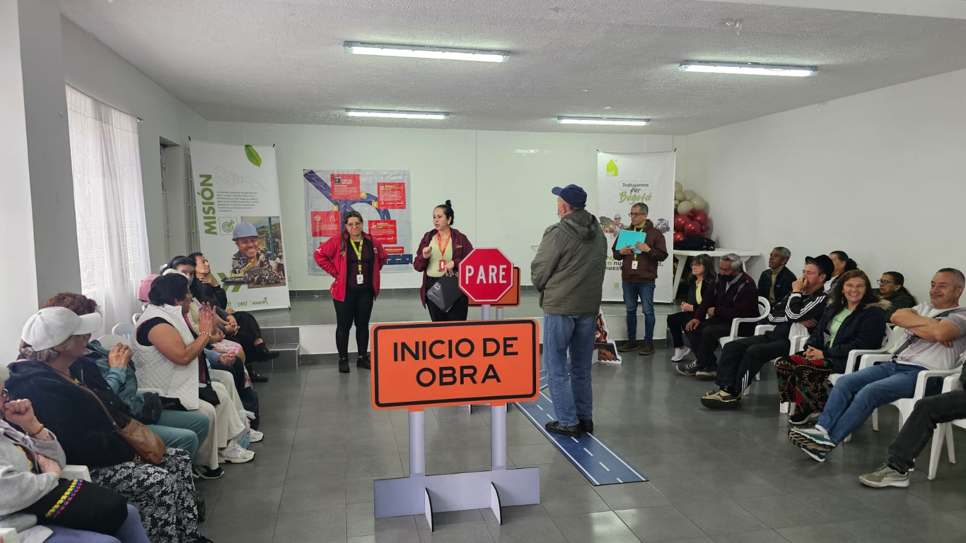 9. Registro Fotográfico:

Nombre de la persona que sistematiza: | Ginna Marcela Reyes | Nombre del/la moderador/a del diálogo ciudadano: | Ginna Marcela Reyes
Correo electrónico: | ginna.reyes@umv.gov.co | Correo electrónico: | ginna.reyes@umv.gov.co

